Sheet1
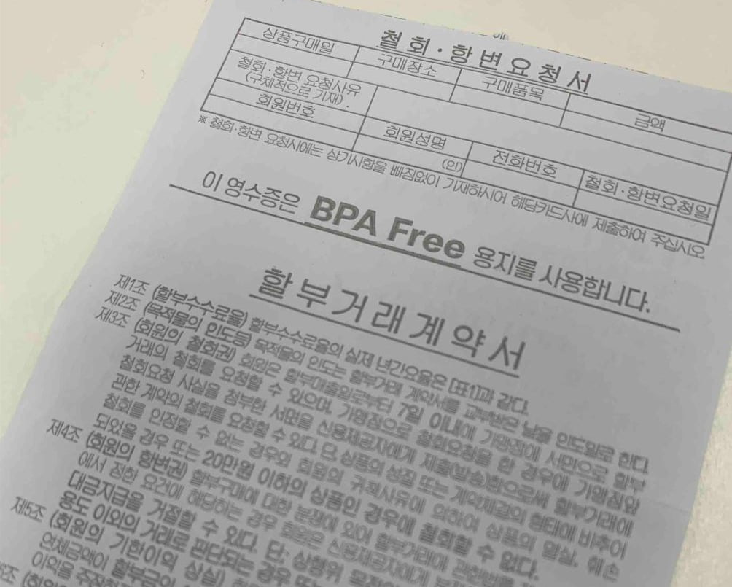
이미지 테스트해보자

